№6
 |  | Apple
Каегорія товарів | iPad
iPhone | iPad Air 2019 | Категорія | Товар | Завдання:
iPad | iPad Mini 5 |  |  | 1. Заповнити таблицю Apple:
MacBook | iPad Pro 2018 |  |  | - стовпчик "Категорія": дані підставляються із випадаючого списку;
Apple Watch | iPad new 9.7 (2018) |  |  | - стовпчик "Товар": дані підставляються із випадаючого списку з урахуванням
 | iPad Pro 10.5 |  |  | вибору категорії товару.
iPhone | iPad Pro 12.9 (2017)
Підказка: для створення залежних списків треба:
- надати відповідні ім'я (які співпадають з назвами категорій)
диапазонам, в яких знаходяться відповідні дані;
- при посиланні на категорію додатковао використовувати
функцію =INDIRECT(ref_text).
iPhone XS Max
iPhone XS | MacBook
iPhone XR | MacBook 12"
iPhone X | MacBook Pro
iPhone 8 | MacBook Air
iPhone 8 Plus | MacBook Custom 13.3"
iPhone 7 | MacBook Custom 15.4"
iPhone 7 Plus
iPhone SE | Apple Watch
iPhone 6s | Apple Watch Series 4
 | Apple Watch Series 3
 | Apple Watch Nike+
 | Apple Watch Hermes

Приклади аркушів
Аркуш "Місячні витрати"
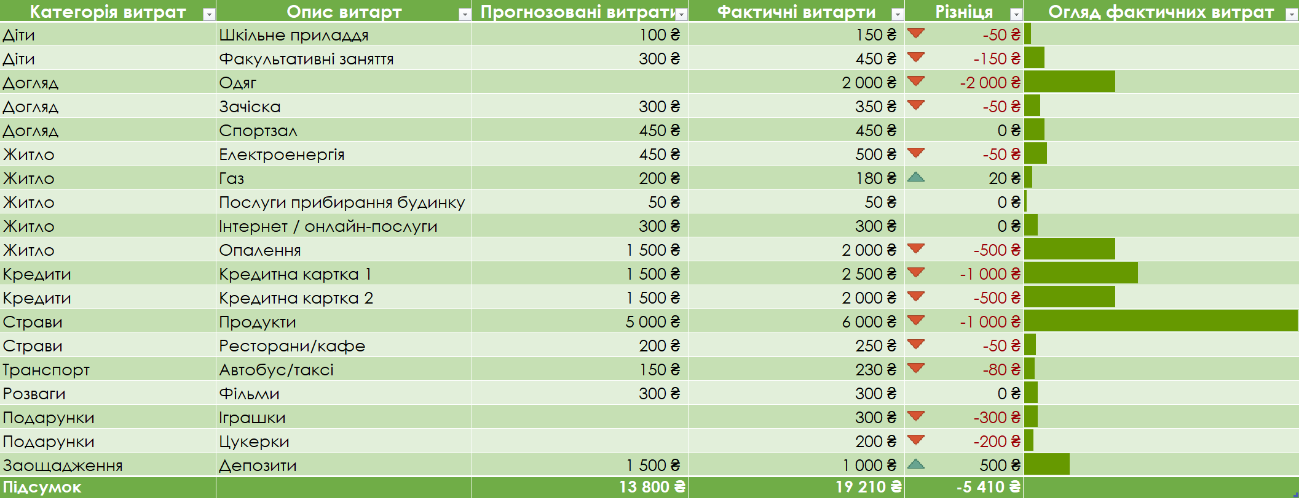

Аркуш "Підсумок"
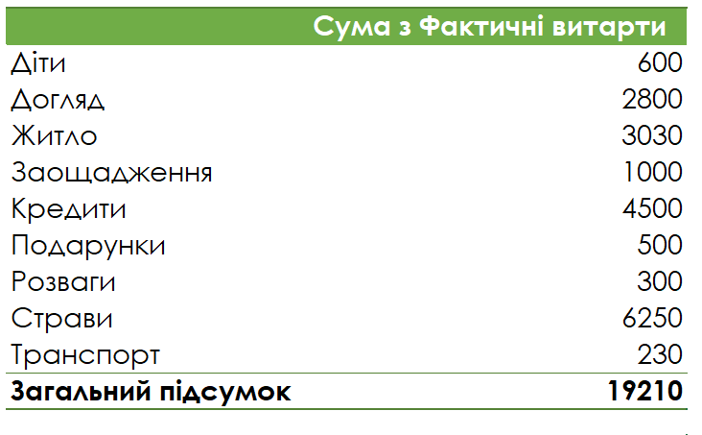

Аркуш "Бюджетний звіт"
